상품제안서
24K도금 황금소주잔 1P | 상품코드: S25402

 |  |  |  |  |  |  | 02-713-8555 | www.synergygift.co.kr
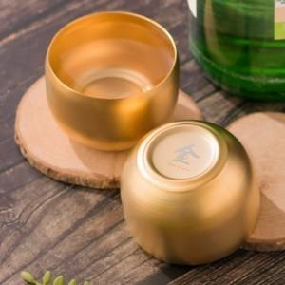 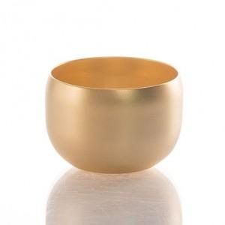 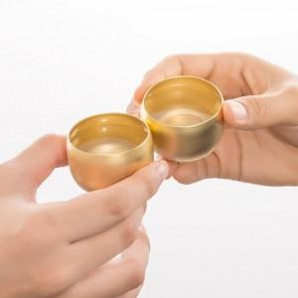

【상세/제작정보】 | 24K 골드도금으로 고급스러운 술잔입니다

【인쇄/포장옵션】 | 레이저 / 포장지포장

【공급단가】 | 수량 | 100~ | 300~ | 500~ | 1,000~ | 3,000~
*VAT별도 | 무광 | 10,800원 | 10,400원 | 10,000원 | 9,600원 | 9,360원
 | 유광 | 10,800원 | 10,400원 | 10,000원 | 9,600원 | 9,360원

【상품 URL】 | https://www.synergygift.co.kr:443/src/goods_detail.php?gdno=25402

